1เกณฑ์การจัดสรร
1. ที่มา
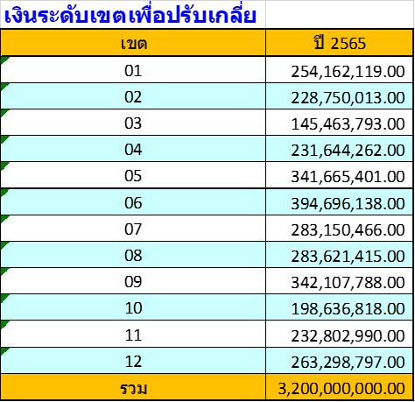
 |  | จำนวนเงิน (บาท)
 | วงเงินปรับเกลี่ยระดับเขต ปี 2565 | 283,621,415.00
 | ขอกันไว้บริหารระหว่างปี ร้อยละ 12 | 34,034,569.80
 | ส่วนที่ 1 กันร้อยละ 2 เพื่อเสริมสภาพคล่องหน่วยบริการจากการพัฒนาระบบบริการ | 5,672,428.30
 | ส่วนที่ 2 ร้อยละ 10 เพื่อช่วยเหลือสภาพคล่องหน่วยบริการ | 28,362,141.50
 | คงเหลือปรับเกลี่ยให้หน่วยบริการ ต้นปีงบประมาณ | 249,586,845.20
 | ส่วนที่ 1 จัดสรรสนับสนุน รพ.ที่ได้รับผลกระทบจาก Step-K ด้วยการเพิ่มค่า
 | สนับสนุนครั้งที่ 1 ร้อยละ 80 | 15,372,570.75
 | ส่วนที่ 2 ปรับเกลี่ยให้จังหวัดตามเกณฑ์ Motivated (Capitation ปรับด้วยค่า K) | 234,214,274.45

2. เกณฑ์

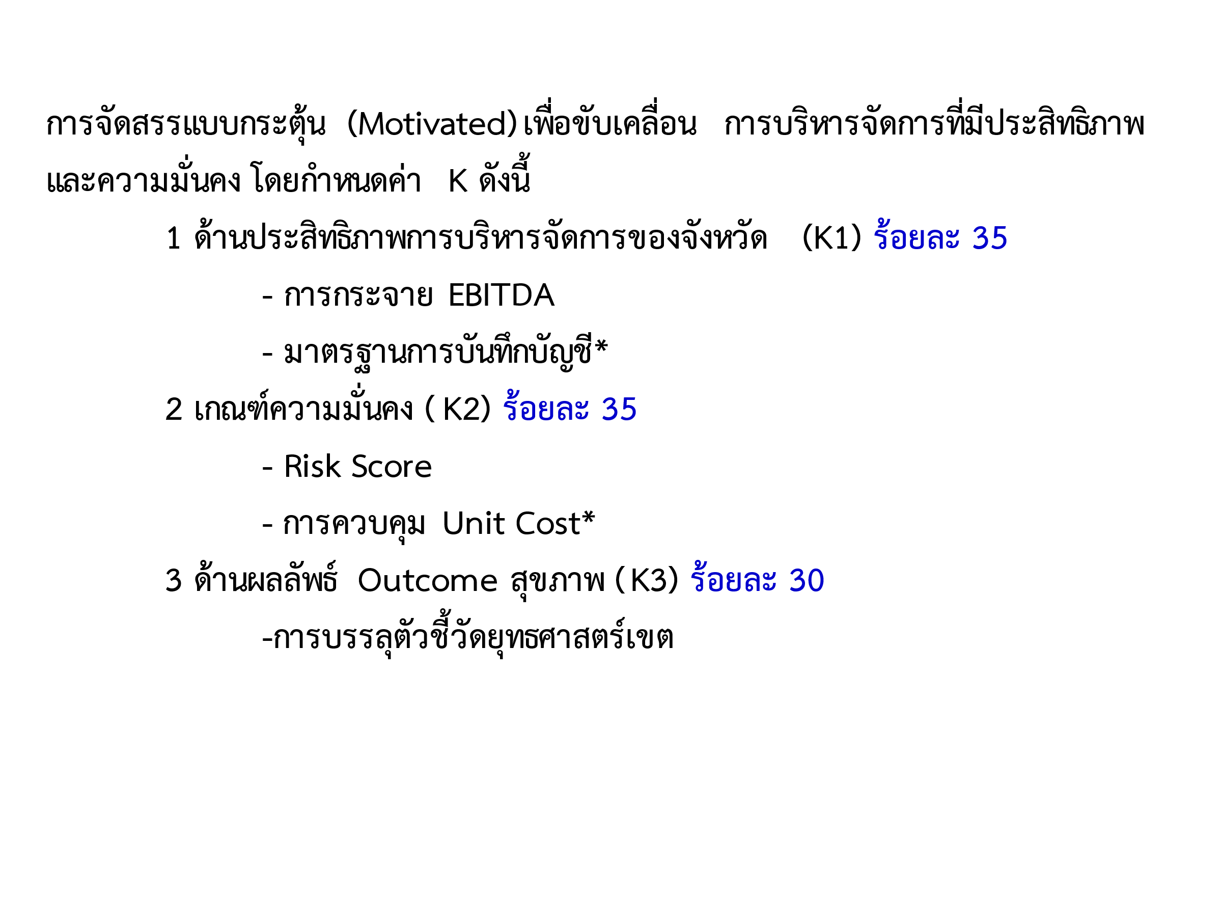

K3 PA Outcome
ตารางผลการดำเนินงาน Service Outcome ตามยุทธศาสตร์เขต 8 ปี 2564 ข้อมูล ณ 31 กค 64
ตัวชี้วัด | รายการ | ข้อมูล | นครพนม | บึงกาฬ | เลย | สกลนคร | หนองคาย | หนองบัวลำภู | อุดรธานี | ช่วงเกณฑ์คะแนน
STEMI | อัตราตายผู้ป่วย STEMI ไม่เกินร้อยละ 9 | ผลงาน | - | 0.81 | 1.32 | 6.86 | 6.50 | - | 1.86
 |  | คะแนน | 5 | 5 | 5 | 5 | 5 | 5 | 5
MCH | อัตราส่วนการตายมารดาไทย ไม่เกิน 17 ต่อการเกิดมีชีพแสนคน | ผลงาน | 27.13 | 0 | 88.37 | 0 | 0 | 0 | 22.98
 |  | คะแนน | 3 | 5 | 1 | 5 | 5 | 5 | 3
NCD | DM Control เป้าหมาย > 40% | ผลงาน | 27.3 | 19.88 | 16.02 | 12.11 | 23.84 | 18.88 | 23.26
 |  | คะแนน | 3.41 | 2.49 | 2.00 | 1.51 | 2.98 | 2.36 | 2.91
 | HT Control เป้าหมาย > 60% | ผลงาน | 66.68 | 65.62 | 54.9 | 58.74 | 61.93 | 51.41 | 61.29
 |  | คะแนน | 5 | 5 | 4.57 | 4.90 | 5 | 4.28 | 5
Mental H | อัตราการฆ่าตัวตายสำเร็จ ไม่เกิน 8 ต่อแสน ปชก | ผลงาน | 0.84 | 0.71 | 2.05 | 0.26 | 1.37 | 0.39 | 0.26
 |  | คะแนน | 5 | 5 | 5 | 5 | 5 | 5 | 5

